问题
 |  | 课后小练习

任务：
 | 利用下方数据生成折线图，添加并美化垂线。垂线使用渐变色加粗显示。完成效果如右侧图表所示。

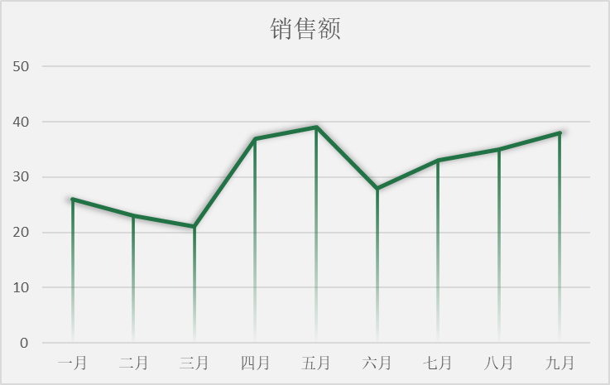

 | 部门 | 销售额
 | 一月 | 26
 | 二月 | 23
 | 三月 | 21
 | 四月 | 37
 | 五月 | 39
 | 六月 | 28
 | 七月 | 33
 | 八月 | 35
 | 九月 | 38

答案
 |  | 课后小练习

任务：
 | 利用下方数据生成折线图，添加并美化垂线。垂线使用渐变色加粗显示。完成效果如右侧图表所示。

 | 部门 | 销售额
 | 一月 | 26
 | 二月 | 23
 | 三月 | 21
 | 四月 | 37
 | 五月 | 39
 | 六月 | 28
 | 七月 | 33
 | 八月 | 35
 | 九月 | 38

